周报
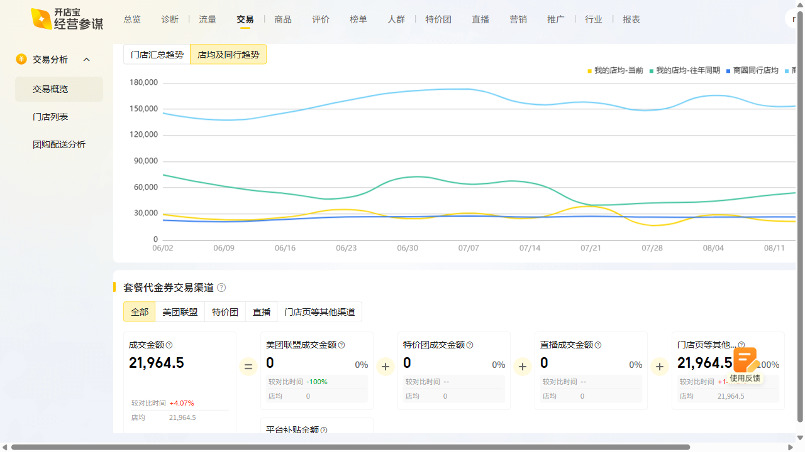
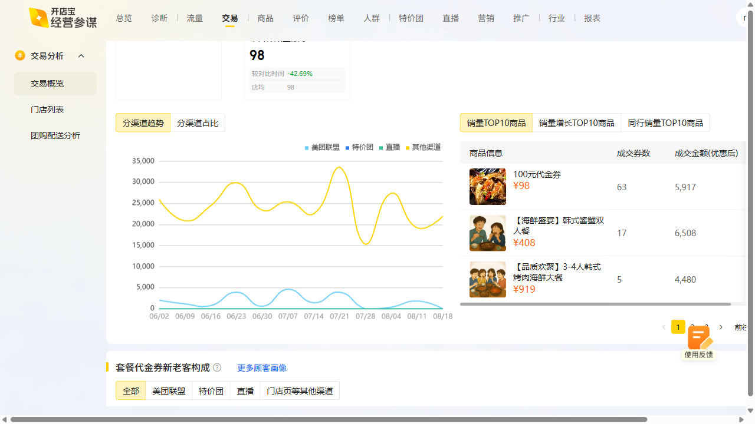
韩味岛周报数据复盘 2025-08-18~2025-08-24

曝光：1.87w（1.24w），环比194.3% 访问：1.4k（960），环比223.8% 购买：46（36），环比360.0% 收藏打卡：收藏+366.67%，打卡+90.91%

